機能解説書_20191211_CSVアップロード
レセプトCSV取り込み |  |  |  |  |  |  |  |  |  |  | 作成者 |  |  |  |  |  | 作成日 |  |  | 更新者 | 更新日 | Rev
 |  |  |  |  |  |  |  |  |  |  | サポート部 野元 |  |  |  |  |  | 2019-12-09 |  |  | - | - | Draft#1

 | 【1】概要 |  |  |  |  |  |  |  |  | 【3】主なディレクトリ構成

exs_main

view.py
⑤

zm
 |  | ・ | レセプトデータのCSVファイルをアップロードしDBに保存する処理を行う機能

②
static
model
page
urls.py
 | 【2】Input/Output

 | 入力 |  |  |  | 内容
①
⑥
csv_process
csv_process.js
zm_model.py
 |  |  |  |  |  | ・RECEIPT_100、RECEIPT_101のCSV形式のファイル２つ

③
urls.py
 | 出力 |  |  |  | 内容
 |  |  |  |  |  | ・ | 処理結果がｊsonで返され、画面上に表示される。
 |  |  |  |  |  | ・ | DBへ値がインサートできたものを一覧にしてExelファイルで返す

重要
csv_process _view.py
④

 | 【4】処理フロー |  |  |  |  |  |  |  |  | 【5】処理概要

 |  |  |  |  |  |  |  |  |  | １） | レセプトCSV取り込み画面でCSVファイルを選択し、アップロードボタンを押すと、
 |  |  |  |  |  |  |  |  |  |  | onClickメソッドから、①csv_process.jsのsubmituploaｄ関数が呼ばれる。

 |  |  |  |  |  | １）
CSV

 |  |  |  |  |  | ２）
JavaScript

Url処理
 |  |  |  |  | ３）

 |  |  |  |  |  |  |  |  |  | ２） | ①csv_process.jsで処理を担当するURLパスを指定して、CSVファイルのデータをまとめ、
 |  |  |  | ４） |  |  |  |  |  |  | AjaxでDjango（サーバー）のurls,pyへ、POSTリクエストする。
View

csv_import（）
 |  |  |  |  |  |  | ５）
 |  |  |  |  |  |  |  |  | ６）

Ｍｏｄｅｌ

ＭariaDB
 |  |  |  |  |  |  |  |  |  | ３） | Djangoの②url.py（zm\urls.py）がリクエストを受ける。
 |  |  |  |  |  |  |  |  |  |  | さらに③urls.py（zm\page\csv_process\urls.py）へ処理を渡し、
 |  |  |  |  |  |  |  |  |  |  | ④csv_process_view.py（zm\page\csv_process\csv_process_view.py）に渡される。

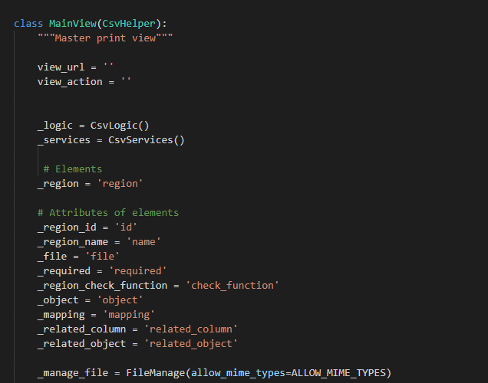
 | ４） | ④csv_process_view.pyで定義されているMainViewクラスに処理がまず飛ぶが、 |  |  |  |  |  |  |  |  | ４-１）
 |  | そのスーパークラスであるBaseHtmlViewなどでPOSTされた際の処理を行う。 |  |  |  |  |  |  |  |  |  | ⑤views.pyのBaseHtmlView内で定義されているPOST関数の処理を行う。
 |  |  |  |  |  |  |  |  |  |  |  | このPOST関数内の処理はPOSTリクエストがDjango（サーバ）に送られると毎回呼ばれる。

 |  |  |  |  |  |  |  |  |  |  |  | ※POST
 |  |  |  |  |  |  |  |  |  |  |  |  | ・WEBサーバーに対し、データを入力し送信する際にはPOSTリクエスト、
 |  |  |  |  |  |  |  |  |  |  |  |  | ページ遷移だけの場合はGETリクエストが使用される。

 |  |  |  |  |  |  |  |  |  |  | ４-２）
 |  |  |  |  |  |  |  |  |  |  |  | ④csv_process_view.pyのMainView内で定義されているdoPostEvent関数の処理を行い、
 |  |  |  |  |  |  |  |  |  |  |  | その内部で、ｃｓv_import関数が呼ばれる。

 |  |  |  |  |  |  |  |  |  | ５）csv_import関数内でCSV取り込み処理のメイン処理を行う。

 |  |  |  |  |  |  |  |  |  |  | ５-1）

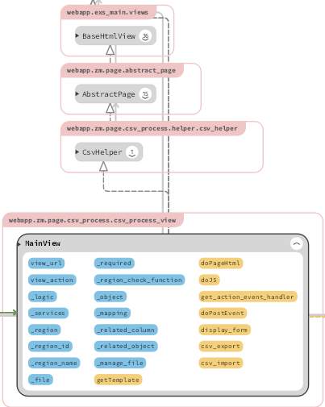
 |  | ※MainViewとBaseHtmlView継承関係図 |  |  |  |  |  |  |  |  |  | self._logic.input_get_attributeで、csv_logic.pyのinput_get_attributeを呼びだし、
 |  |  |  |  |  |  |  |  |  |  |  | config.xmlからファイルの内容、関連するDB情報を取得する。

 |  |  |  |  |  |  |  |  |  |  | ５-２）

 |  |  |  |  |  |  |  |  |  |  |  | self._manage_file.uploadで、file_manage.pyのuploadを呼びだし、
 |  |  |  |  |  |  |  |  |  |  |  | ファイルのバリデーションチェックを行い、サーバーにファイルをアップロードする。

 |  |  |  |  |  |  |  |  |  |  | ５-３）

 |  |  |  |  |  |  |  |  |  |  |  | ReceiptCsvでcsv_process.pyを呼びだし、CSV用のモデルを取得する。

 |  | ５-４） |  |  |  |  |  |  |  | ６） | 全ての処理が終了すると、csv_process.jsのsuccessブロックに処理が戻り、
 |  |  |  |  |  |  |  |  |  |  | 画面に結果が表示される。
 |  |  |  |  |  |  |  |  |  |  | ※２）～５）の間でエラーが発生すると、その時点でエラー画面が画面に表示される。
 |  |  | csv_process.executeでcsv_process.pyのexecuteを呼びだし、
 |  |  | CSVデータのDBへの書き込み処理を行う。
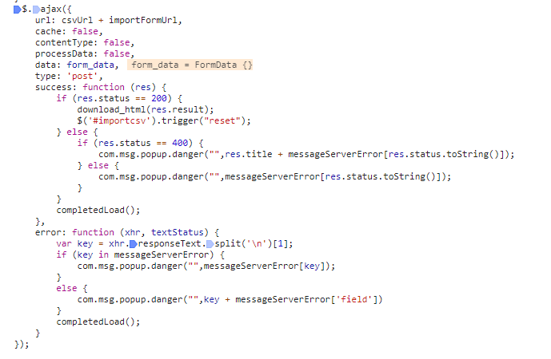
 |  |  | ※この内部処理の中で⑥のzm_model.py内のモデルが使用される。

 |  | ５-５）

 |  |  | ５-４の処理の完了後、default_strage.deleteでアップロードしたCSVファイルを削除する。

 |  | ５-６）

 |  |  | self._logic.write_csvで、csv_logic.pyのwrite_csvを呼びだし、
 |  |  | 返却用のCSVファイルを作成する。

 |  | ５-７）

 |  |  | 結果をjson['result']に入れ、返却する。 |  |  |  |  |  |  | 成功画面

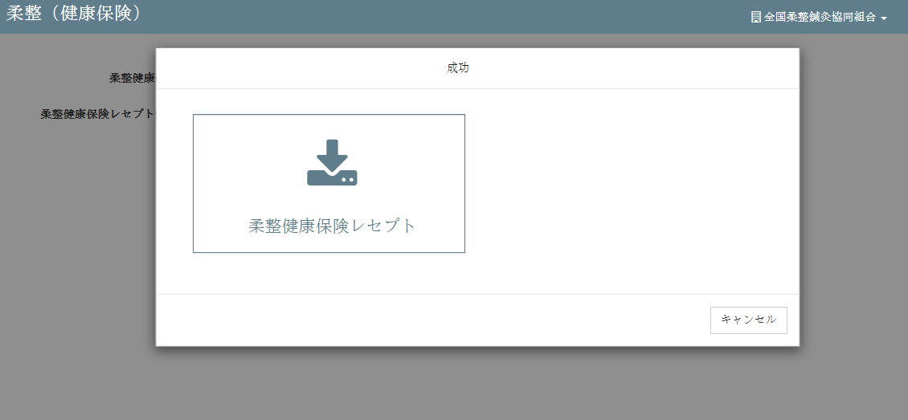

 | 【6】関数 |  |  |  |  |  |  |  |  | ■①ｃｓv_import関数

 |  | 概要） |  |  |  |  |  |  |  |  | 概要）
 |  |  | ・レセプトCSV取り込みのメイン処理はcsv_process_view.pyのｃｓv_import関数から |  |  |  |  |  |  |  |  | ・アップロードしたｃｓｖファイルの読み取り、検証、書き込み、削除等の処理を行う様々な関数を
 |  |  | 様々な関数が呼出され行われる。 |  |  |  |  |  |  |  |  | 呼びだすおおもとの関数。

 |  | ※ | csv_import関数から呼び出される関数群イメージ図 |  |  |  |  |  |  |  |  | ・処理全体の結果をjson形式で返す。
①csv_import関数
②self._logic.input_get_attribute()
upload() / file_manage.py
③self._manage_file.upload()
input_get_attribute() / csv_logic.py
④ReceiptCsv()
getClass（） / csv_process.py
⑤execute()
execute() / csv_process.py
⑥default_storage.delete()
⑦self._logic.write_csv()
write_csv() / csv_logic.py
 |  |  |  |  |  |  |  |  |  |  | 引数）
 |  |  |  |  |  |  |  |  |  |  |  | 引数 |  |  |  | 内容（使用例）
 |  |  | (csv_process_view.py) |  |  |  |  |  |  |  |  | json |  |  |  | json:{'status': 200, 'title': ''}

 |  |  |  |  |  |  |  |  |  |  | 返り値）
 |  |  |  |  |  |  |  |  |  |  |  | 引数 |  |  |  | 内容（使用例）
 |  |  |  |  |  |  |  |  |  |  |  |  |  |  |  | json:{ 'result':
 |  |  |  |  |  |  |  |  |  |  |  | json |  |  |  |  |  |  | {'uploads/1575964659/RECEIPT_100.csv,柔整健康保険レセプト'},
 |  |  |  |  |  |  |  |  |  |  |  |  |  |  |  |  |  | status': 200,
 |  |  |  |  |  |  |  |  |  |  |  |  |  |  |  |  |  | title': ''}

 |  |  |  |  |  |  |  |  |  | ■②self._logic.input_get_attribute関数

 |  |  |  |  |  |  |  |  |  |  | 概要）
 |  |  |  |  |  |  |  |  |  |  |  | ・self._logic.input_get_attributeで、csv_logic.pyのinput_get_attributeを呼びだし、
 |  |  |  |  |  |  |  |  |  |  |  | ファイルの内容、関連するDB情報を取得する。

 |  |  |  |  |  |  |  |  |  |  | 引数）
 |  |  |  |  |  |  |  |  |  |  |  | 引数 |  |  |  | 内容（使用例）
 |  |  |  |  |  |  |  |  |  |  |  | CONFIG_FILE_PATH |  |  |  | /opt/services/djangoapp/src/webapp/zm/page/csv_process/xml/import/config.xml'
 |  |  |  |  |  |  |  |  |  |  |  | self.request |  |  |  | U01JP000
 |  |  |  |  |  |  |  |  |  |  |  | .POST["region_id"]

 |  |  |  |  |  |  |  |  |  |  | 返り値）
 |  |  |  |  |  |  |  |  |  |  |  | 引数 |  |  |  | 内容（使用例）
 |  |  |  |  |  |  |  |  |  |  |  |  |  |  |  | {'check_function': 'health_insurance', 'id': 'U01JP000', 'mapping': ..., 'object': 'RECEIPT_100', 'related_column': None, 'related_object': 'RECEIPT_101', 'required': 'required'}
 |  |  |  |  |  |  |  |  |  |  |  | file_list

 | ■③self._manage_file.upload関数 |  |  |  |  |  |  |  |  | ■⑤execute関数 |  |  |  |  | （※重要）

 |  | 概要） |  |  |  |  |  |  |  |  | 概要）
 |  |  | ・self._manage_file.uploadで、file_manage.pyのuploadを呼びだし、 |  |  |  |  |  |  |  |  | ・csv_process.executeでcsv_process.pyのexecuteを呼びだし、
 |  |  | ファイルのバリデーションチェックを行い、サーバーにファイルをアップロードする。 |  |  |  |  |  |  |  |  | CSVデータのDBへの書き込み処理を行う。
 |  |  |  |  |  |  |  |  |  |  |  | ※内部の書き込み処理は【7】DBアクセス参照
 |  |  | ・引数にアップロードしたファイルオブジェクトを渡すと、返り値としてアップロード先の
 |  |  | ファイルパスが返される。 |  |  |  |  |  |  |  |  | ・返り値にはCSVデータオブジェクトが返される。

 |  | 引数） |  |  |  |  |  |  |  |  | 引数）
 |  |  | 引数 |  |  |  |  | 内容（使用例） |  |  |  | 引数 |  |  |  | 内容（使用例）
 |  |  | uploaded_file |  |  |  |  | <InMemoryUploadedFile: sql.csv (application/vnd.ms-excel)> |  |  |  | なし

 |  | 返り値） |  |  |  |  |  |  |  |  | 返り値）
 |  |  | 返り値 |  |  |  |  | 内容（使用例） |  |  |  | 引数 |  |  |  | 内容（使用例）
 |  |  | csv_file_path |  |  |  |  | /opt/services/djangoapp/src/webapp/zm/static/uploads/sql_1575945017.csv' |  |  |  | result |  |  |  | {'check_function': 'health_insurance', 'id': 'U01JP000', 'mapping': ..., 'object': 'RECEIPT_100', 'related_column': None, 'related_object': 'RECEIPT_101', 'required': 'required'}
 |  |  |  |  |  |  |  |  |  |  |  | [item[self._object]]

 | ■④ReceiptCsv関数
 |  |  |  |  |  |  |  |  |  |  |  | lst_ids |  |  |  | [ ]
 |  | 概要）
 |  |  | ・ReceiptCsvでcsv_process.pyを呼びだし、CSV用のモデルを取得する。 |  |  |  |  |  |  |  |  | headers |  |  |  | ['closing_target_date', 'pickup_date', 'processed_date',・・・・・・]
 |  |  |  |  |  |  |  |  |  |  |  |  |  |  |  | （※アップロードしたCSVデータの全カラム値）
 |  |  | ・返り値には取得したモデルオブジェクトが返される。

 |  | 引数） |  |  |  |  |  |  |  | ■⑥default_storage.delete関数
 |  |  | 引数 |  |  |  |  | 内容（使用例）
 |  |  | request, |  |  |  |  | //それぞれの変数に各値が代入される request=self.request, csv_file_path=csv_file_path, related_column=item[self._related_column], model_name=item[self._object], related_object=item[self._related_object], check_func=item[self._region_check_function], lst_ids=result['lst_ids'], field_list=item[self._mapping] |  |  | 概要）
 |  |  | csv_file_path |  |  |  |  |  |  |  |  | ・default_storage.deleteでアップロードしたCSVファイルを削除する。
 |  |  | related_column,
 |  |  | model_name. |  |  |  |  |  |  |  | 引数）
 |  |  | related_object, |  |  |  |  |  |  |  |  | 引数 |  |  |  | 内容（使用例）
 |  |  | check_func, |  |  |  |  |  |  |  |  | csv_file_path |  |  |  | /opt/services/djangoapp/src/webapp/zm/static/uploads/sql_1575945017.csv'
 |  |  | lst_ids,
 |  |  | field_list |  |  |  |  |  |  |  | 返り値）
 |  |  |  |  |  |  |  |  |  |  |  | 引数 |  |  |  | 内容（使用例）
 |  | 返り値） |  |  |  |  |  |  |  |  |  | なし
 |  |  | 返り値 |  |  |  |  | 内容（使用例）
 |  |  | csv_process |  |  |  |  | <zm.page.csv_process.logic.process_import.ReceiptCsv object at 0x7fa7ca4f10b8>

 | ■⑦self._logic.write_csv関数 |  |  |  |  |  |  |  |  | 【７】DBアクセス

 |  | 概要） |  |  |  |  |  |  |  |  | 概要）
 |  |  | ・self._logic.write_csvで、csv_logic.pyのwrite_csvを呼びだし、 |  |  |  |  |  |  |  |  | ・csv_process.pyのexecute関数の内部では３つの関数が実行される。
 |  |  | 返却用のCSVファイルを作成する。
 |  |  |  |  |  |  |  |  |  |  |  |  | ・ | self.__process_data()
 |  |  | ・返り値として返却用のCSVファイルのパスが返される。 |  |  |  |  |  |  |  |  |  | ・ | self.modify_objects()
 |  |  |  |  |  |  |  |  |  |  |  |  | ・ | self.do_insert()
 |  | 引数）
 |  |  | 引数 |  |  |  |  | 内容（使用例）
 |  |  |  |  |  |  |  | {'check_function': 'health_insurance', 'id': 'U01JP000', 'mapping': ..., 'object': 'RECEIPT_100', 'related_column': None, 'related_object': 'RECEIPT_101', 'required': 'required'}
 |  |  | item[self._object]

 |  |  | headers |  |  |  |  | ['closing_target_date', 'pickup_date', 'processed_date',・・・・・・]
 |  |  |  |  |  |  |  | （※アップロードしたCSVデータの全カラム値）
 |  |  | result |  |  |  |  | //第１引数と同じものをresultにセットしたもの {'check_function': 'health_insurance', 'id': 'U01JP000', 'mapping': ..., 'object': 'RECEIPT_100', 'related_column': None, 'related_object': 'RECEIPT_101', 'required': 'required'}
 |  |  | [item[self._object]]

 |  |  |  |  |  |  |  |  |  |  |  | ※各関数の説明は以下参照

 |  | 返り値） |  |  |  |  |  |  |  |  | ■__process_data関数
 |  |  | 返り値 |  |  |  |  | 内容（使用例）
 |  |  | file_path |  |  |  |  | uploads/1575968703/RECEIPT_100.csv' |  |  |  | 概要）
 |  |  |  |  |  |  |  |  |  |  |  |  | ・CSVファイルが存在するかを確認CSV、ファイルの内容をチェックする

 |  |  |  |  |  |  |  |  |  |  |  | 引数）
 |  |  |  |  |  |  |  |  |  |  |  |  | 引数 |  |  |  | 内容（使用例）
 |  |  |  |  |  |  |  |  |  |  |  |  | self |  |  |  | <zm.page.csv_process.logic.process_import.ReceiptCsv object at 0x7f6633ab9b70>

 |  |  |  |  |  |  |  |  |  |  |  | 返り値）
 |  |  |  |  |  |  |  |  |  |  |  |  | 戻り値 |  |  |  | 内容（使用例）
 |  |  |  |  |  |  |  |  |  |  |  |  | self |  |  |  | <zm.page.csv_process.logic.process_import.ReceiptCsv object at 0x7f6633ab9b70>

 | ■modify_objects()関数 |  |  |  |  |  |  |  |  | 【8】エラー処理

 |  | 概要） |  |  |  |  |  |  |  |  | 概要）
 |  |  |  |  |  |  |  |  |  |  |  | csv_process.jsでエラー処理がされている。
 |  |  | ・読み込んだCSVファイルのモデルの構造チェック |  |  |  |  |  |  |  |  | 415,413,400,404はmessageServerError変数にjson形式で登録されており、
 |  |  |  |  |  |  |  |  |  |  |  | 「該当データがありません」はnot_data変数に登録されている。
 |  | 引数）
 |  |  | 引数 |  |  |  |  | 内容（使用例） |  |  |  | ステータスコード |  |  |  | 内容
 |  |  | self |  |  |  |  | <zm.page.csv_process.logic.process_import.ReceiptCsv object at 0x7f6633ab9b70> |  |  |  | 415 |  |  |  | "CSVファイルしかアップロードできない。"
 |  |  |  |  |  |  |  |  |  |  |  | 413 |  |  |  | "ファイルは50MB以下にしてください。"
 |  | 返り値） |  |  |  |  |  |  |  |  |  | 400 |  |  |  | " 必須項目を入力してください"
 |  |  | 戻り値 |  |  |  |  | 内容（使用例） |  |  |  | 404 |  |  |  | "ファイルを選択してください"
 |  |  | self.objects_list |  |  |  |  | <zm.page.csv_process.logic.process_import.ReceiptCsv object at 0x7f6633ab9b70> |  |  |  |  |  |  |  | 該当データがありません'

 | ■do_insert関数

 |  | 概要）
 |  |  | ・Djangoデフォルトの save関数を用いてデータベースにファイルを保存

 |  | 引数）
 |  |  | 引数 |  |  |  |  | 内容（使用例）
 |  |  | self |  |  |  |  | <zm.page.csv_process.logic.process_import.ReceiptCsv object at 0x7f6633ab9b70>

 |  | 返り値）
 |  |  | 戻り値 |  |  |  |  | 内容（使用例）
 |  |  | self |  |  |  |  | <zm.page.csv_process.logic.process_import.ReceiptCsv object at 0x7f6633ab9b70>

ER
ER図 |  |  |  |  |  |  |  |  |  |  | 作成者 |  | 作成日 |  | 更新者 |  | 更新日 |  | Rev
 |  |  |  |  |  |  |  |  |  |  | サポート部 ○○ |  |  |  | - |  | - |  | Draft#1

 | ■ | ER
Tb_EntityH
ID
LgEntityName
PyEntityName
Tb_EntityD
EntityID
ID
LgFieldLgName
PyFieldName
TB_Element
ID
ElementID
EntityElement1
|
 |  | * |  |  | * |  |  | *

 |  |  |  | 1：n

Element
AsFieldName
FieldSize
EntityElement10
Flg1
|
Flg5
 |  |  |  |  |  |  | 1：1

 | ■ | データモデル（例）

 | ID |  | LgEntityName | PyEntityName |  | LgFieldLgName |  | ID |  | PyFieldLgName |  | AsFieldName |  | Element | EntityElement(n) | FieldSize |  | Flg(n)
 |  | 1 | システムユーザー | AUTHORIZE_000 |  | rid |  |  | 1 | rid |  | rid |  | *id | varchar2(255)
 |  | 1 | システムユーザー | AUTHORIZE_000 |  | ログインID |  |  | 2 | login_identifier |  | login_identifier |  | *text | varchar2(255)
 |  | 1 | システムユーザー | AUTHORIZE_000 |  | ユーザーコード |  |  | 3 | user_code |  | user_code |  | *text | varchar2(255)
 |  | 1 | システムユーザー | AUTHORIZE_000 |  | 氏名(姓) |  |  | 4 | last_name |  | last_name |  | *text | varchar2(255)
 |  | 1 | システムユーザー | AUTHORIZE_000 |  | 氏名(名) |  |  | 5 | first_name |  | first_name |  | *text | varchar2(255)
 |  | 1 | システムユーザー | AUTHORIZE_000 |  | 氏名(姓カナ) |  |  | 6 | last_name_kana |  | last_name_kana |  | *text | varchar2(255)
 |  | 1 | システムユーザー | AUTHORIZE_000 |  | 氏名(名カナ) |  |  | 7 | first_name_kana |  | first_name_kana |  | *text | varchar2(255)
 |  | 1 | システムユーザー | AUTHORIZE_000 |  | 管理者権限フラグ |  |  | 8 | manager_authority_flag |  | manag_author_flg |  | *flag | int(1)
 |  | 1 | システムユーザー | AUTHORIZE_000 |  | 表示名 |  |  | 9 | display_name |  | display_name |  | *text | varchar2(255)
 |  | 1 | システムユーザー | AUTHORIZE_000 |  | 削除フラグ |  |  | 10 | delete_flag |  | delete_flag |  | *flag | int(1)
 |  | 1 | システムユーザー | AUTHORIZE_000 |  | 作成者 |  |  | 11 | create_user |  | create_user |  | *loginid | varchar2(255)
 |  | 1 | システムユーザー | AUTHORIZE_000 |  | 作成日 |  |  | 12 | create_date |  | create_date |  | *timestamp | time_stamp
 |  | 1 | システムユーザー | AUTHORIZE_000 |  | 更新者 |  |  | 13 | update_user |  | update_user |  | *loginid | varchar2(255)
 |  | 1 | システムユーザー | AUTHORIZE_000 |  | 更新日 |  |  | 14 | update_date |  | update_date |  | *timestamp | time_stamp

テーブルの「ID」が特定できれば、エンティティ情報が取得できる

アイコン








